2. Jornada de Compra
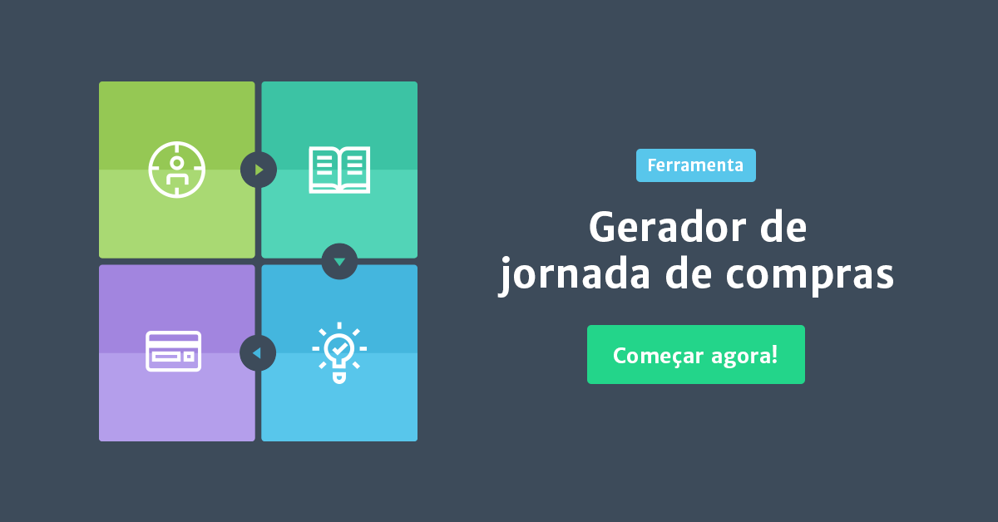
Jornada de Compra
Mapeamento dos problemas enfrentados pelas personas em cada estágio de compra
Para entender bem a jornada de compra, você pode se basear no blogpost Jornada de compra: o que é e sua importância para a estratégia de Marketing Digital (link abaixo). Para fazer o mapeamento da jornada, utilize o Gerador de Jornada de Compra, cujo link também se encontra aqui em baixo. Em suma, o que você deve fazer é, para cada persona, pensar no "caminho" que ela percorre para tomar uma decisão, desde o momento em que ela não possui claro qual o problema que está enfrentando (etapa "Aprendizado e Descoberta"), até o momento em que descobre qual é o problema (etapa "Reconhecimento do Problema") e começa a pesquisar por soluções (etapa "Consideração da Solução"). Obs: à direta desta planilha você irá encontrar um exemplo preenchido.

Acesse aqui o blogpost Jornada de compra: o que é e sua importância para a estratégia de Marketing Digital
Utilize o Gerador de Jornada de Compra para mapear a jornada de compra das suas personas

 | Jornada #1 | Jornada Exemplo
 | Persona: | Persona: | Joaquim

 | Aprendizado e descoberta | Aprendizado e descoberta

 | Ideias de conteúdo | Ideias de conteúdo

 |  | Tudo o que você precisa saber para resolver lucro reduzido
 |  | Como evitar custos muito altos
 |  | Como nós resolvemos o problema de pouco dinheiro em caixa na nossa empresa

 | Reconhecimento do problema | Reconhecimento do problema

 | Principal problema / desafio | Principal problema / desafio
 |  | não saber como está sendo gasto o dinheiro da empresa

 | Ideias de conteúdo | Ideias de títulos
 |  | Os melhores posts sobre controle de contas a pagar que você precisa ler
 |  | Tudo o que você precisa saber sobre controle de contas a receber
 |  | eBook: 10 dicas sobre relatórios financeiros

 | Consideração da solução | Consideração da solução

 | Principal solução para esse problema / desafio | Principal solução para esse problema / desafio
 |  | melhor controle financeiro

 | Ideias de conteúdo | Ideias de títulos
 |  | 5 livros sobre melhor controle financeiro que você deve ler
 |  | Como fazer melhor controle financeiro do jeito certo
 |  | Relatório: como o mercado está investindo em melhor controle financeiro

 | Decisão de compra | Decisão de compra

 | Produto | Produto
 |  | software de gestão financeira

 | Ideias de conteúdo | Ideias de títulos
 |  | Tudo o que você precisa saber sobre software de gestão financeira
 |  | Por que o(a) software de gestão financeira da nossa empresa é sua melhor opção?
 |  | 5 motivos para adquirir software de gestão financeira

